Ps ethane
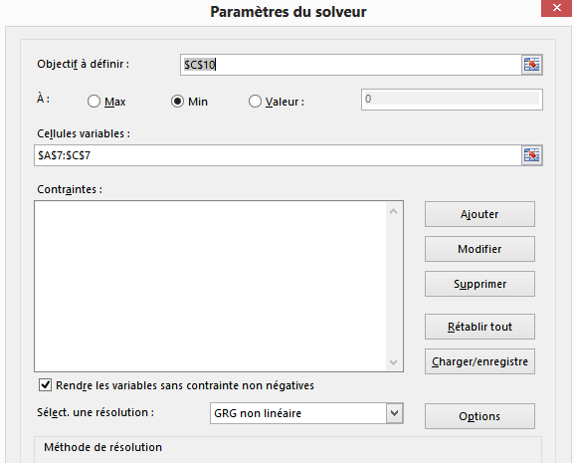
 | Nom | Formule |  | Tension de vapeur d'un corps pur
corps pur | Ethane | C2H6

paramètres du modèle d'Antoine
 |  |  | °C | °C
A | B | C | qMIN | qMAX
15.952865786 | 1596.6546037 | 259.76121017 | -182.85 | 32.25

Fonction Objective
 |  | 2.61E-03

Tension de vapeur de l'éthane
Données exp |  | Conversion
K | bar | °C | mmHg |  | mmHg
T | psat | q | psat exp | Ln(psat exp) | psat cal | Ln(psat cal) | obj i
90.3 | 0.000011 | -182.85 | 0.008 | -4.798 | 0.008173593565 | -4.806846618 | 8.6574452414E-05
100 | 0.00011 | -173.15 | 0.083 | -2.495 | 0.08358693791 | -2.4818680162 | 0.00017132112111
120 | 0.0035 | -153.15 | 2.625 | 0.965 | 2.6549944479 | 0.97644256349 | 0.00012908748712
140 | 0.038 | -133.15 | 28.500 | 3.350 | 28.280618733 | 3.3421767196 | 5.9712210876E-05
160 | 0.214 | -113.15 | 160.500 | 5.078 | 157.97970901 | 5.0624666008 | 0.00025050474718
180 | 0.79 | -93.15 | 592.500 | 6.384 | 583.91153313 | 6.369749487 | 0.00021320047384
184.6 | 1.012325 | -88.55 | 759.244 | 6.632 | 755.38148669 | 6.627222902 | 2.6009694673E-05
Pression de vapeur de l'éthane
190 | 1.347 | -83.15 | 1010.250 | 6.918 | 1004.615701 | 6.9123603603 | 3.1278781602E-05
200 | 2.174 | -73.15 | 1630.500 | 7.397 | 1630.7854965 | 7.3968170774 | 3.0653770696E-08
210 | 3.34 | -63.15 | 2505.000 | 7.826 | 2519.9469116 | 7.8319931135 | 3.5391790063E-05
220 | 4.922 | -53.15 | 3691.500 | 8.214 | 3733.2857978 | 8.2250440358 | 0.00012669477372
230 | 7.004 | -43.15 | 5253.000 | 8.567 | 5333.7191244 | 8.5818040458 | 0.00023254495707
250 | 13.01 | -23.15 | 9757.500 | 9.186 | 9945.3130347 | 9.2048566674 | 0.00036348064324
270 | 22.1 | -3.15 | 16575.000 | 9.716 | 16827.827518 | 9.7307891949 | 0.00022917054583
290 | 35.14 | 16.85 | 26355.000 | 10.179 | 26388.089716 | 10.18066804 | 1.5743998557E-06
300 | 43.54 | 26.85 | 32655.000 | 10.394 | 32275.468642 | 10.382062736 | 0.00013666840839
305.4 | 48.8 | 32.25 | 36600.000 | 10.508 | 35777.714594 | 10.485080481 | 0.00051633646536

Prédiction
q°C | psat(mmHg)

